エビデンス画像
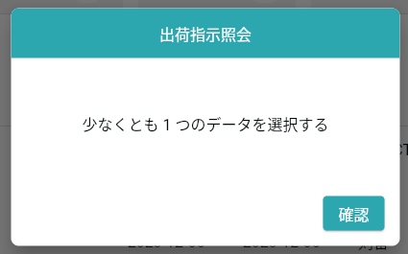

#84：同じメッセージでも表示が異なる

